Indicateurs New
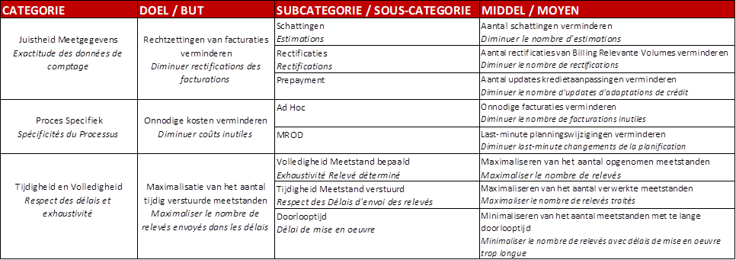
Indicateur relatif au taux de perte
 |  | R2021 | R2022 | R2023 | R2024 | R2025 | R2026 | R2027 | R2028 | R2029
Numérateur | Pertes réseau issues de l'allocation
 | Rest term issu de l'allocation (+/-)

Dénominateur | Volume d'infeed total

 | Taux de perte :

Indicateur relatif au taux de rectification des index relevés / courbes de charge
 |  | R2021 | R2022 | R2023 | R2024 | R2025 | R2026 | R2027 | R2028 | R2029
Numérateur | Nombre de demandes de rectifications acceptées

Dénominateur | Nombre de relevés par registre compteur transmis au fournisseur

 | Taux de rectification :

Alternative possible pour l'indicateur relatif au taux de rectification des index relevés / courbes de charge :

 |  | R2021 | R2022 | R2023 | R2024 | R2025 | R2026 | R2027 | R2028 | R2029
Rapport MIG6 | Exactitude des données de comptage - Nombre d'estimations
Rapport MIG6 | Exactitude des données de comptage - Nombre de rectifications
Rapport MIG6 | Exactitude des données de comptage - Nombre d'updates d'adaptations de crédit
Rapport MIG6 | Spécificités du Processus - Nombre de facturations inutiles
Rapport MIG6 | Spécificités du Processus - Last-minutes changements de la planification
Rapport MIG6 | Respect des délais et exhaustivité - Nombre de relevés
Rapport MIG6 | Respect des délais et exhaustivité - Nombre de relevés traités
Rapport MIG6 | Respect des délais et exhaustivité - Nombre de relevés avec délais de mise en œuvre trop longue

→ Dès que les rapports du MIG6 sont disponibles, les gestionnaires de réseau de distribution transmettront à la CWaPE le détail des données et des calculs utilisés pour établir ces rapports.
→ Si les gestionnaires de réseau de distribution en font la demande à l’unanimité, l’indicateur visé au point 8° relatif au taux de rectification des index relevés / courbe de charge pourra être remplacé, dans le même agenda de mise en œuvre (donc à partir de l’année 2028) par les huit indicateurs visés dans les rapports développés dans le MIG6 : 1) nombre d’estimations, 2) nombre de rectifications, 3) nombre d’updates d’adaptation de crédit, 4) nombre de facturations inutiles, 5) last-minute changements de la planification, 6) nombre de relevés, 7) nombre de relevés traités et 8) nombre de relevés avec les délais de mise en œuvre trop longue)
→ En cas de remplacement de l’indicateur relatif au taux de rectification des index relevés / courbes de charge (8°) par les indicateurs issus des rapports provenant du MIG6, la valeur du terme « qualité » relative à cet indicateur sera maintenue et répartie de façon identique entre les huit indicateurs visés dans les rapports développés dans le MIG6 : 1) nombre d’estimations, 2) nombre de rectifications, 3) nombre d’updates d’adaptation de crédit, 4) nombre de facturations inutiles, 5) last-minute changements de la planification, 6) nombre de relevés, 7) nombre de relevés traités et 8) nombre de relevés avec les délais de mise en œuvre trop longue)

Pour rappel, rapports prévus dans le MIG6:

